黎明过山车
黎明过山车

 | Boss读条黎明过山车，读条时间5s。

 | 读条结束后，boss瞬移到场地中央，变得不可选中。
 | 同时随机五名玩家角色头上出现1-5的序号标记。
 | 序号标记出现约10s后，依次对被点名的玩家造成小范围圆形AOE，伤害大约为血量上限的15%，并在玩家所在位置留下对应序号的传送门。
 | 两传送门距离若小于14m 则连线并爆炸团灭。
 |  | 备注：圆内接正五边形边长2r*sin36°，出于略微增加容错率考虑取r=12m，则得边长约为14m。

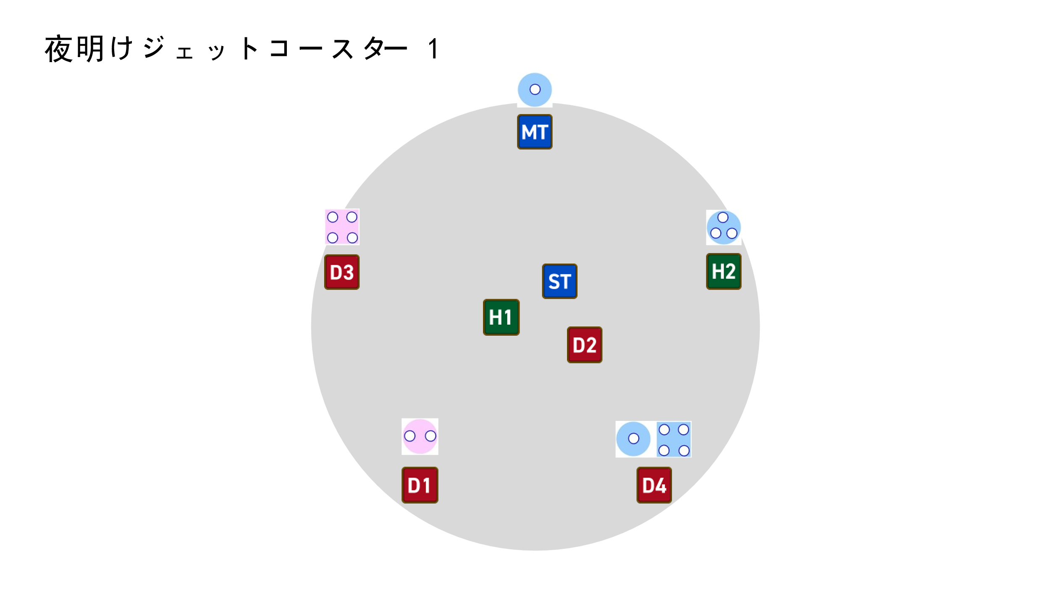
 | 阶段图示如图

 | 五个传送门位置确定后，boss开始读条流星群，读条时间12s。
 | 读条过程中玩家角色根据职能不同头上出现不同的点名标记：
 |  | T | 随机一个T被点名距离衰减，另一个T无点名。

 |  | D | 四名DPS中随机两人被点名圆形AOE（伤害大约为血量上限的85%），
 |  |  | 另外两人被点名分摊（总伤害约为血量上限的180%，2-3人分摊）。
 |  |  | 圆形AOE和分摊均为魔法伤害并附加3s的易伤 debuff |  |  | 易伤：受到所有伤害提高100倍，持续3s

 |  | H | 两名H不会被点名标记。
 | 存活人数不足时点名标记随机选择玩家，一个玩家可以被多个点名。

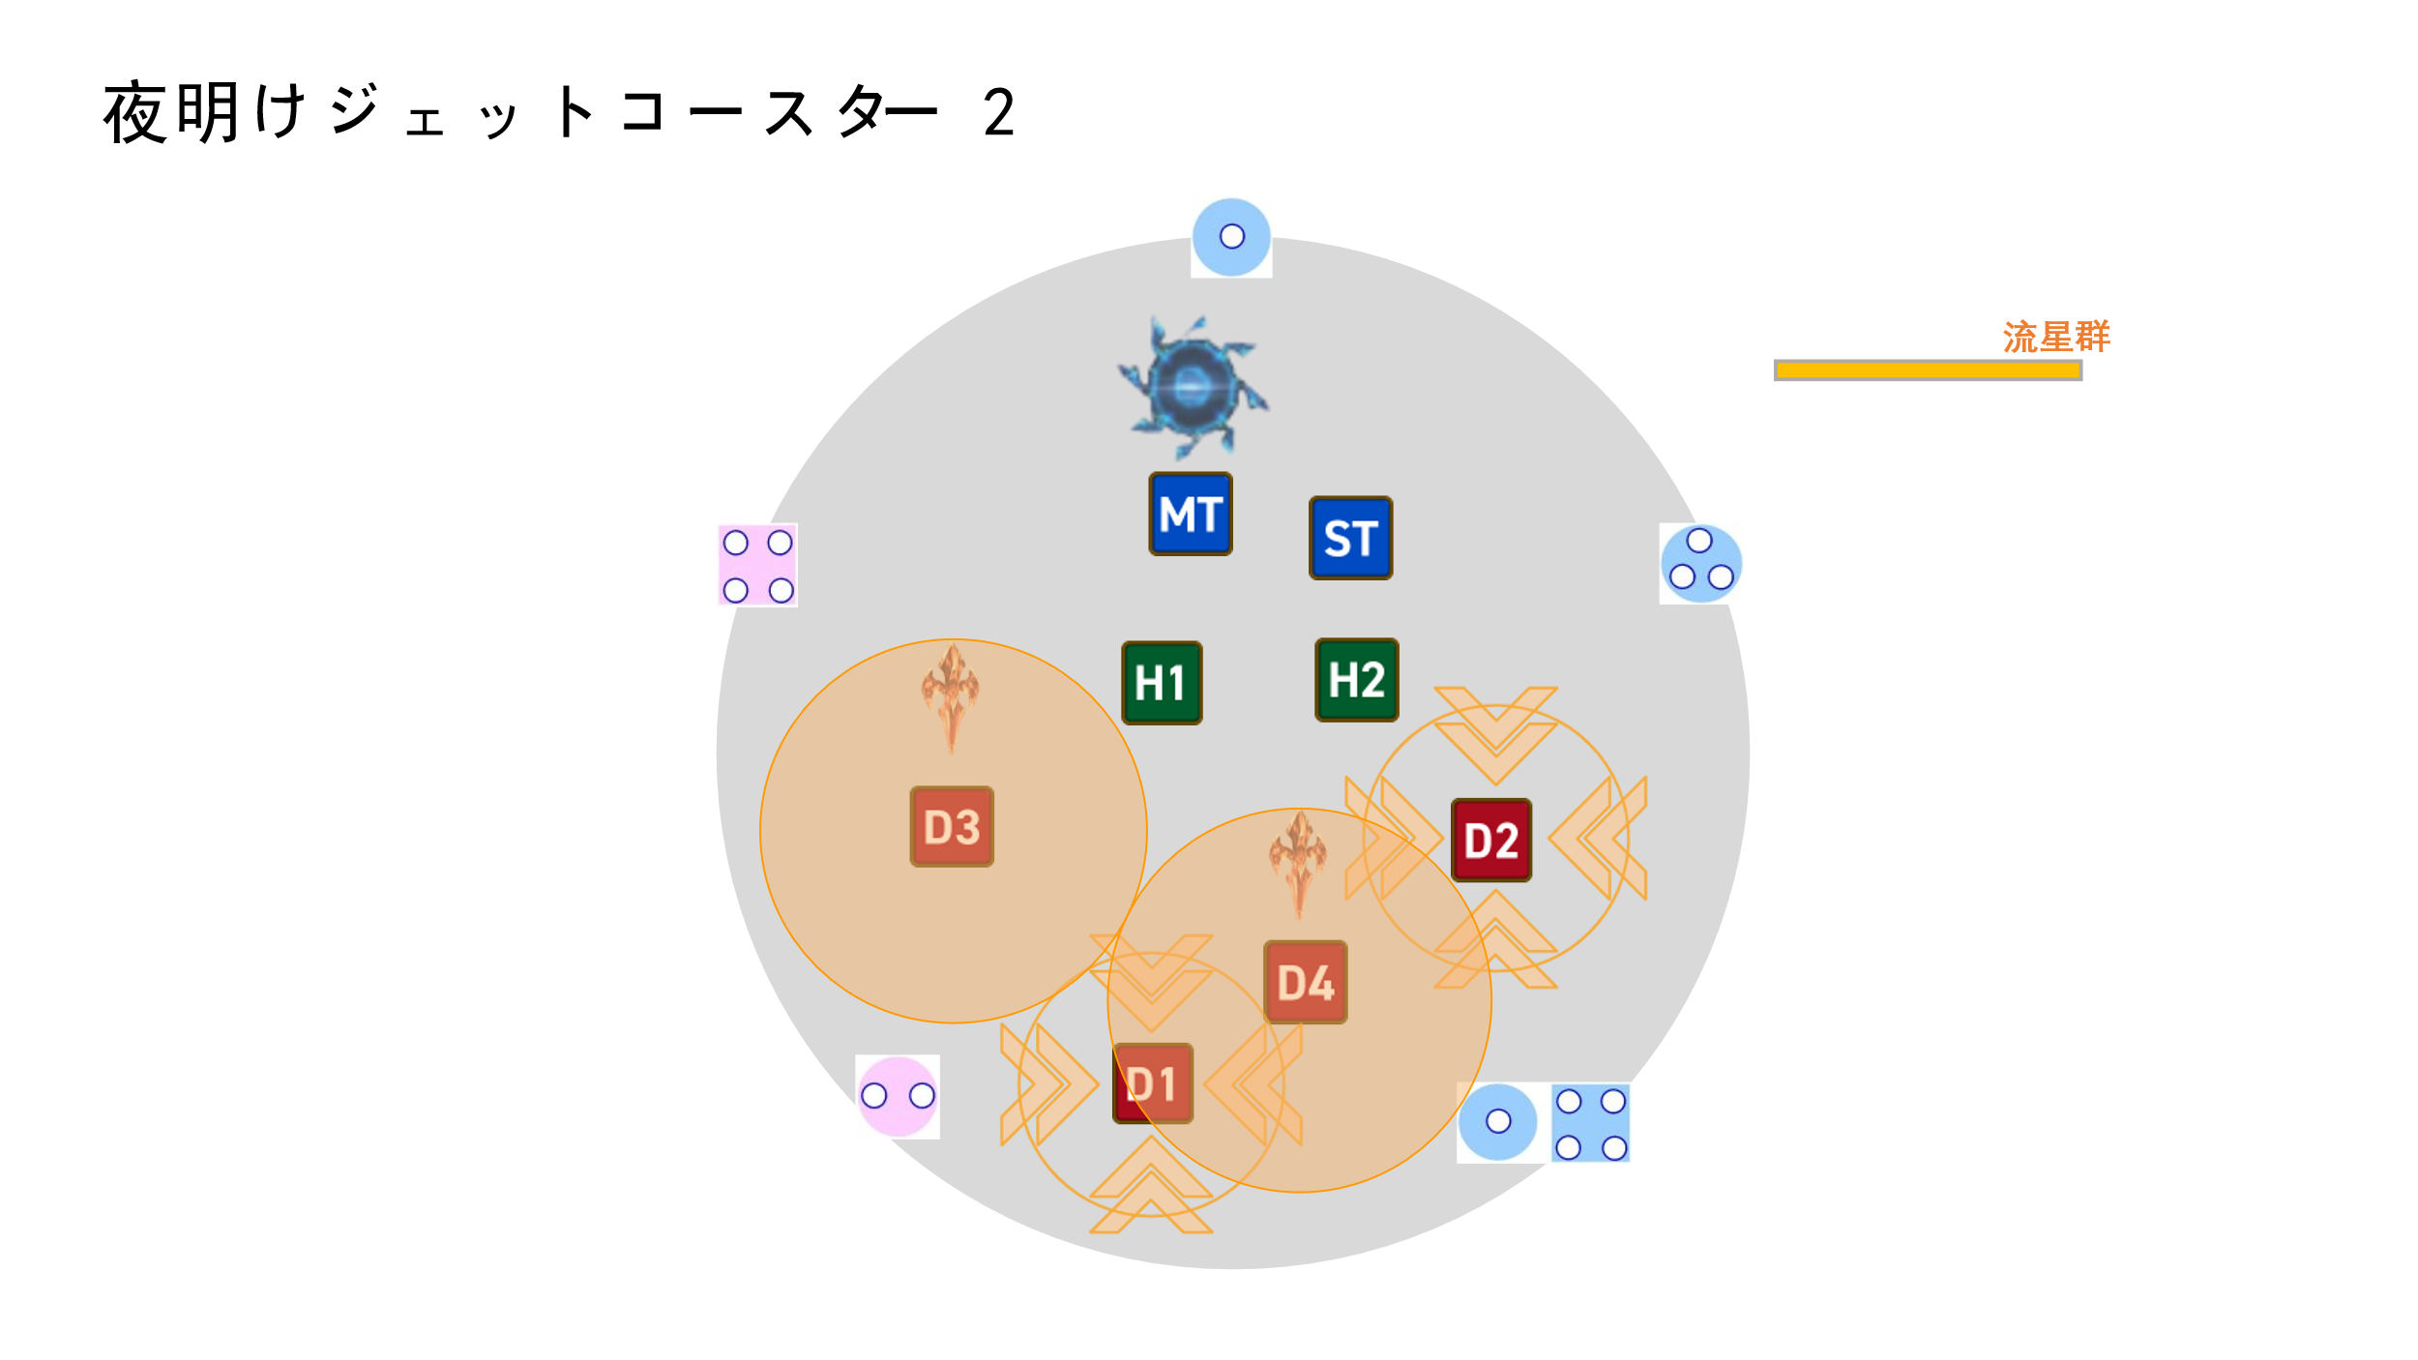
 | 阶段图示如图

 | 流星群读条结束时，玩家点名依次判定。
 | 同时传送门之间依次序1→2、2→3、3→4、4→5、5→1有列车驶过
 |  | 列车：直线AOE，宽10m，伤害为血量上限200%并击退30m，防击退无效

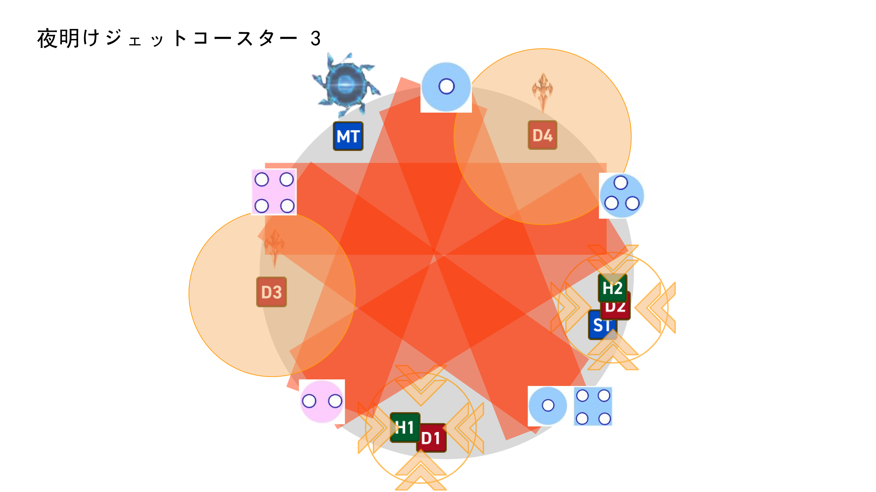
 | 阶段图示如图

 | 流星群及列车判定结束后，boss在中央出现，变得可以选中，同时读条 |  |  | 急急如律令 | 全体AOE结束后机制结束。
 | 机制详细时间轴见表： |  | 关卡时间轴

本页内容结束 |  |  | 回到顶部

黄昏旋转木马
黄昏旋转木马

黑塔、白塔与黑白debuff

 | 塔分为黑色塔和白色塔两种， |  |  | 塔从出现到判定的时间依机制内容不等。详细见各机制时间轴
 | 根据机制内容，分别会出现一人塔、二人塔及四人塔。
 | 塔的判定范围为半径3m的圆形。

 | 判定时： | 若塔里的角色数小于所需人数，则1s后塔爆炸并对所有玩家造成血量上限十倍的伤害。
 |  | 若塔里的角色数大于等于所需人数，则对塔里的角色造成血量上限10%的魔法伤害。 |  |  |  |  |  | 黑之命运：倒计时结束后即死，受到黑塔伤害后即死。受到白塔伤害后变为白之命运（持续时间不变）。持续40s。

 | 随后，根据每个玩家身上的黑之命运、白之命运debuff 情况进行相应的操作： |  |  |  |  |  |  | 白之命运：倒计时结束后即死，受到白塔伤害后即死。受到黑塔伤害后变为黑之命运（持续时间不变）。持续40s。
 |  | （黑之命运、白之命运以下简称黑、白debuff） |  |  |  |  |  |  | （即与黑之命运相反）

 |  | 玩家身上没有黑白debuff：赋予玩家本塔对应颜色的debuff，持续40s。 |  |  |  |  |  | 持有黑白debuff的玩家身上会有相应颜色的特效。
 |  |  |  |  |  |  |  | 持有黑之命运的玩家与持有白之命运的玩家接触3s后即可消除双方身上的黑白debuff。
 |  | 玩家身上有黑白debuff且与塔的颜色不同：改变玩家身上的debuff颜色，持续时间不变。

 |  | 玩家身上有黑白debuff且与塔的颜色相同：玩家角色立即死亡。

黄昏旋转木马 机制内容说明

 | Boss读条黄昏旋转木马，读条时间5s。机制全程boss可以选中。

 | 【第一轮塔， 4个一人黑 + 4个一人白】
 | 读条结束后，场地靠中心的八个方向出现四个黑色塔及四个白色塔。黑白塔交替出现
 |  | 八个塔的圆心的坐标分别为： |  |  | （8，135°） | （8，90°） | （8，45°）
 |  |  |  |  | （8，180°） |  | （8，0°）
 |  |  |  |  | （8，-135°） | （8，-90°） | （8，-45°）
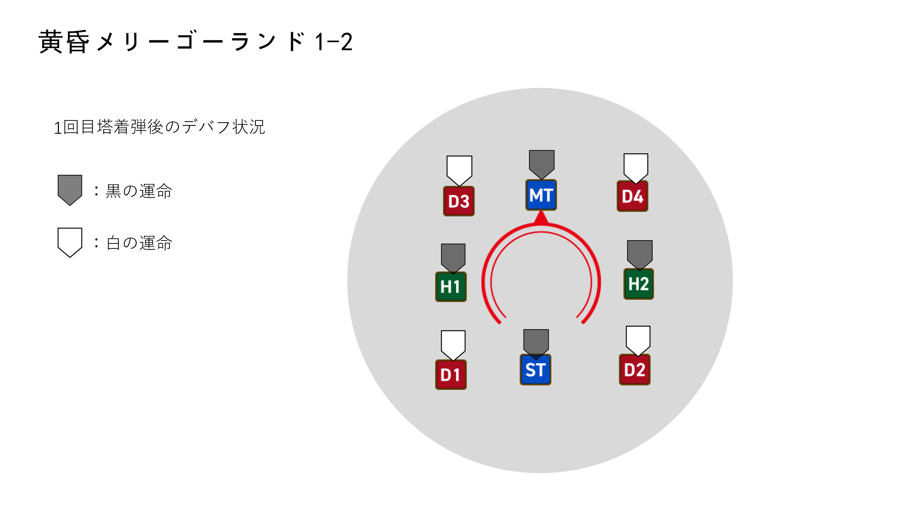
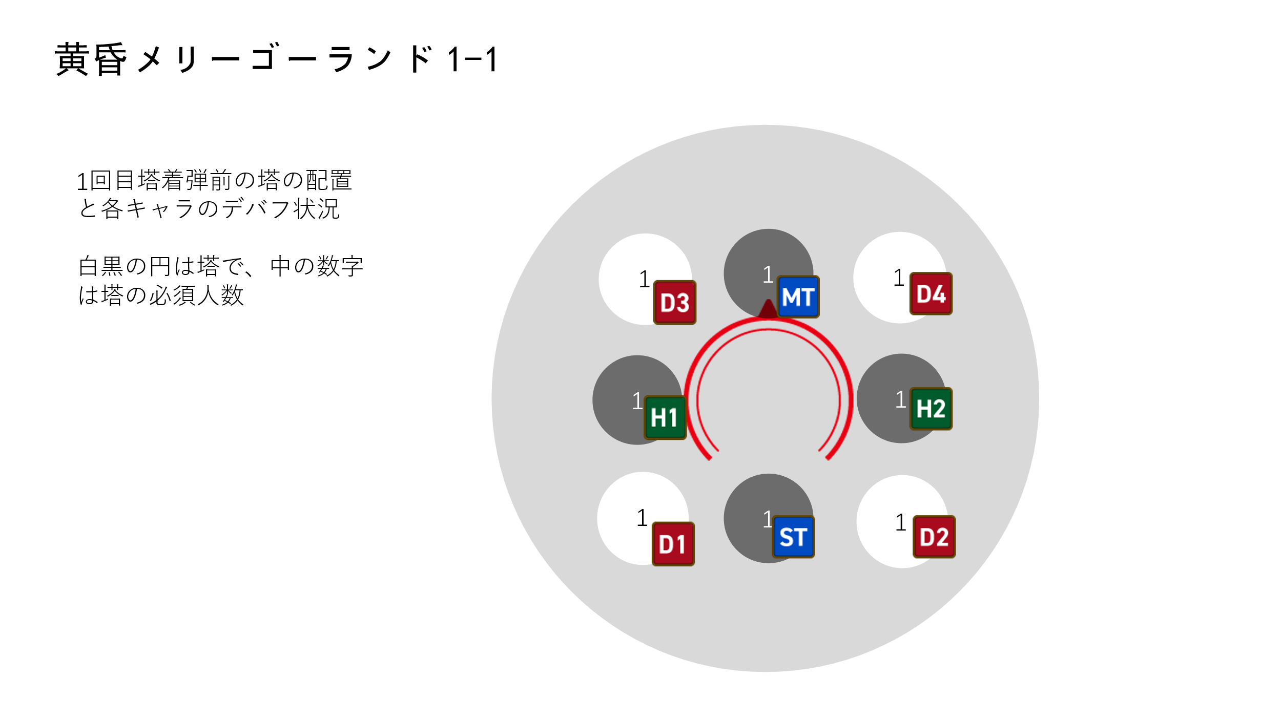
 | 阶段图示如图

 | 【第二轮塔，与第一次配置完全相同，4个一人黑 + 4个一人白】
 | 第一轮塔判定后，以相同的配置（塔的位置、颜色都相同）在八个方向再出现一次塔。

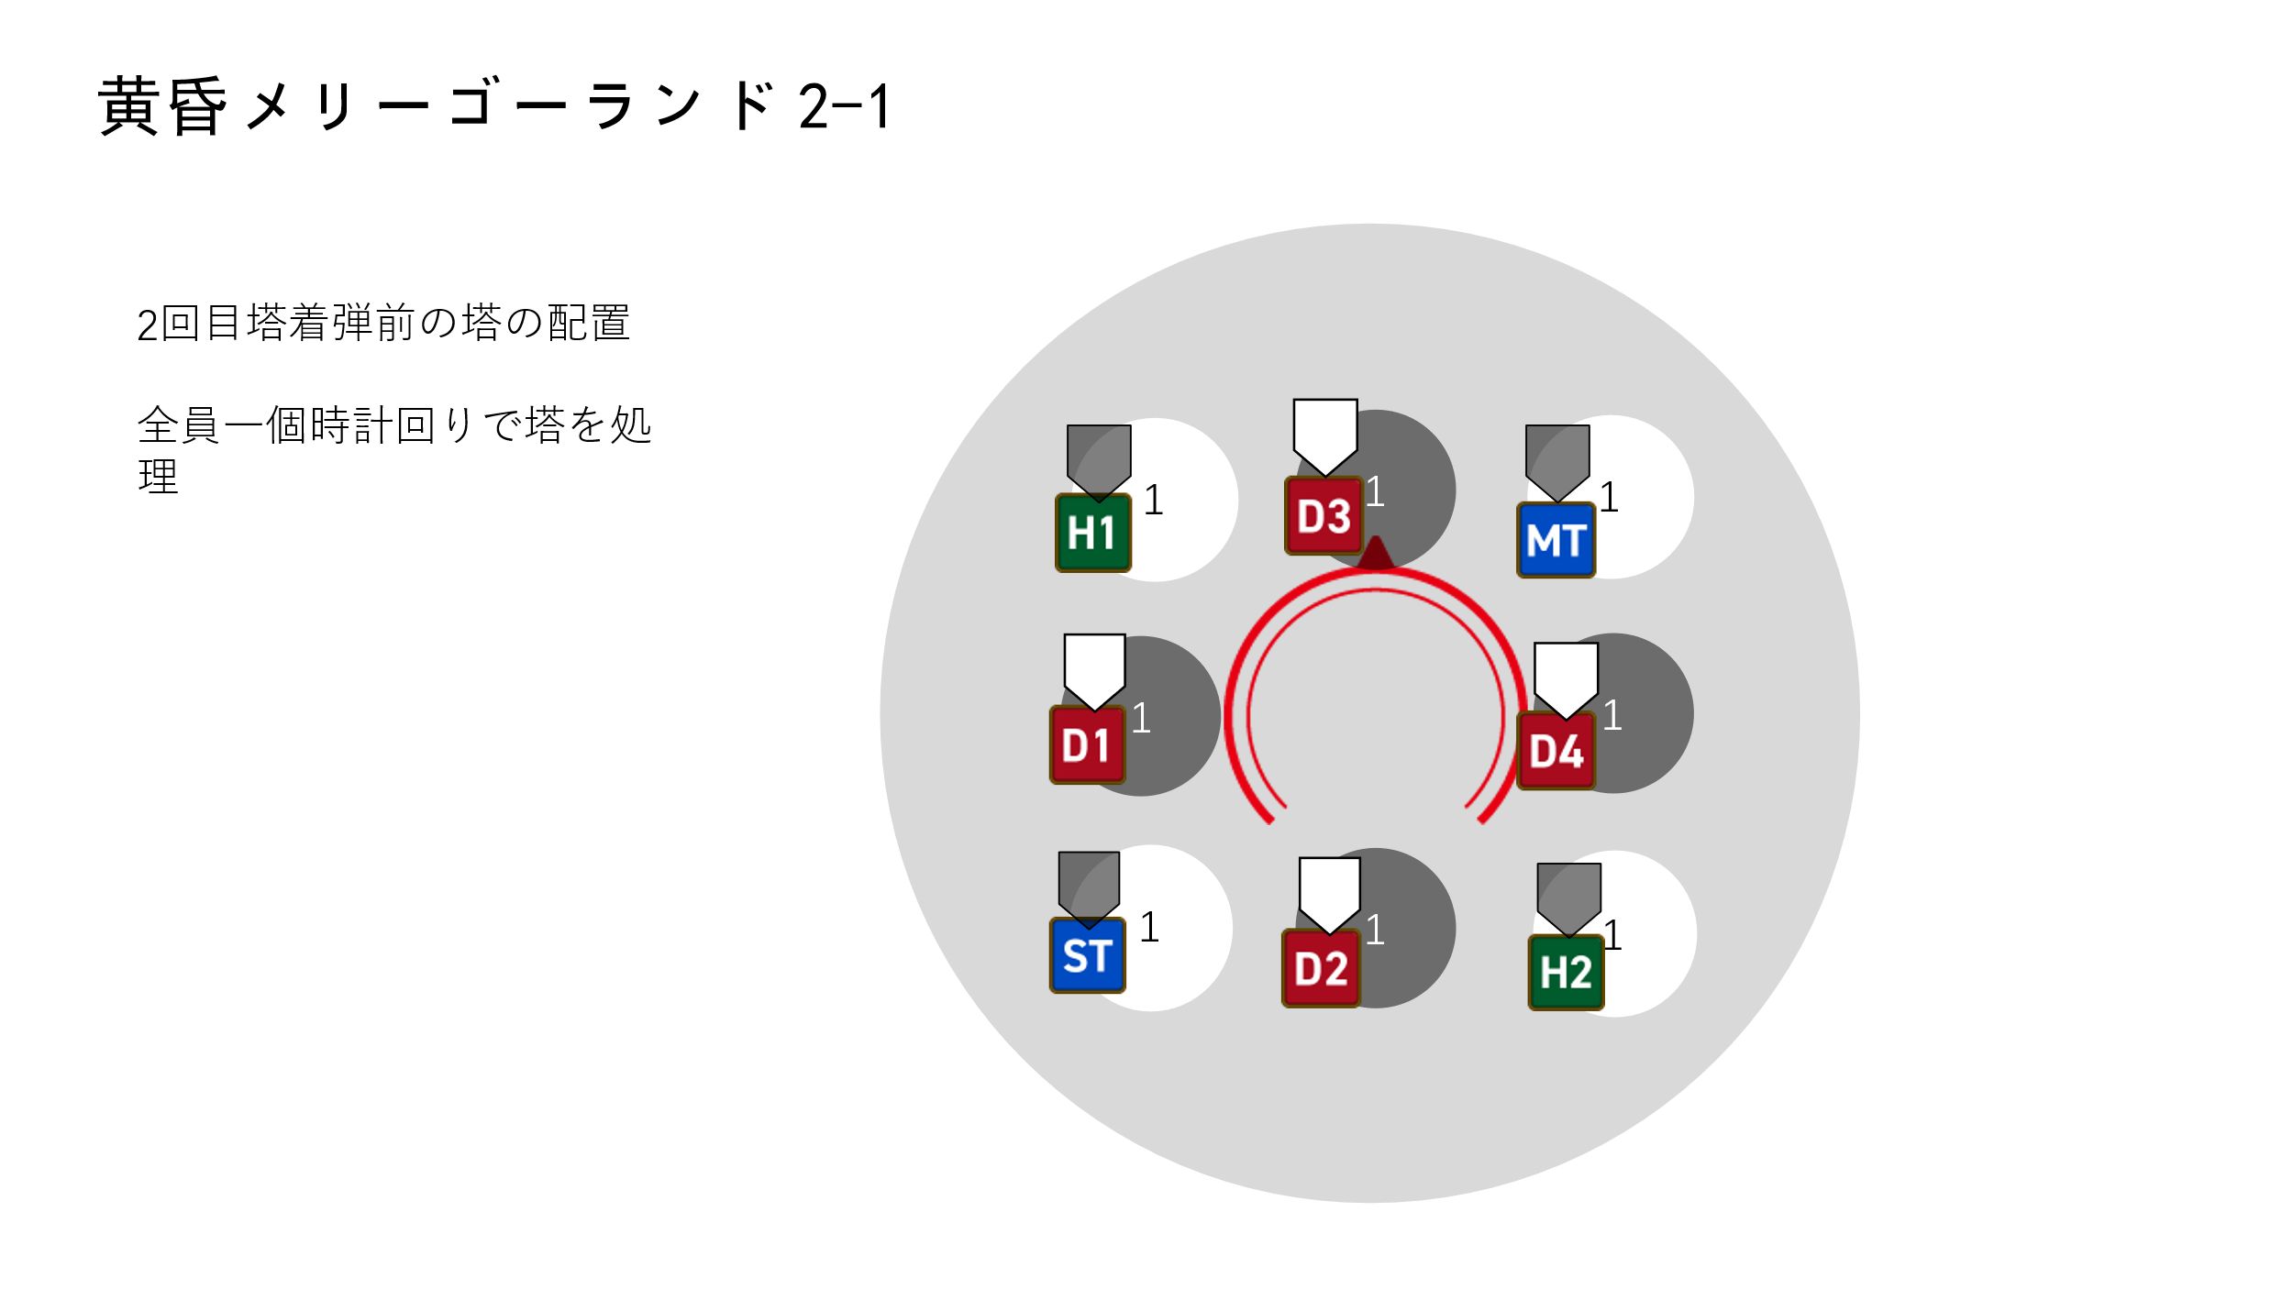
 | 阶段图示如图

 | 【第三轮塔，4个远距离引导 + 2个一人黑 + 2个一人白】
 | 第二轮塔判定后，在第二次塔的配置基础上随机减少2个白塔和2个黑塔，即生成2黑2白共4个塔。

 | 同时boss读条流星群，读条时间8s
 | 此次流星群为对离boss最远的四名角色造成小范围AOE伤害，附加3s易伤debuff
 | 随后在这四名角色的所在位置生成4个二人塔，塔的颜色与着弹时玩家身上的debuff颜色相同（在下一轮判定）。
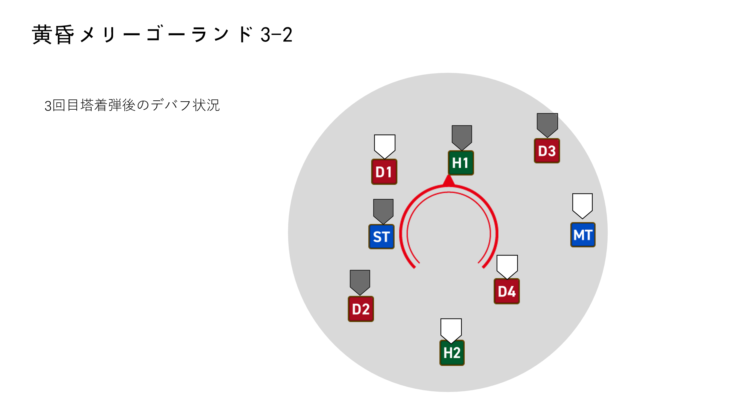
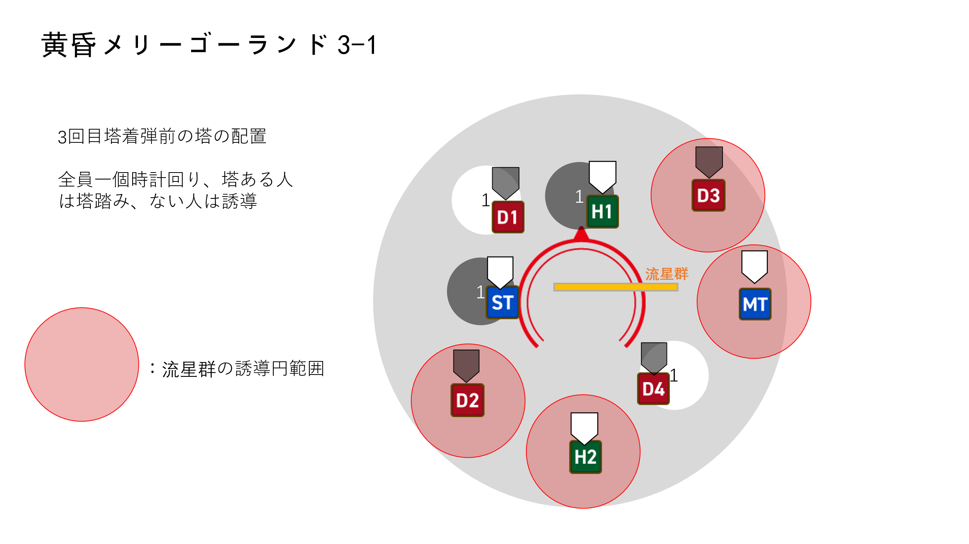
 | 阶段图示如图

 | 【第四轮塔， 2个二人黑 + 2个二人白】
 | 第三轮塔时生成的4个二人塔判定。

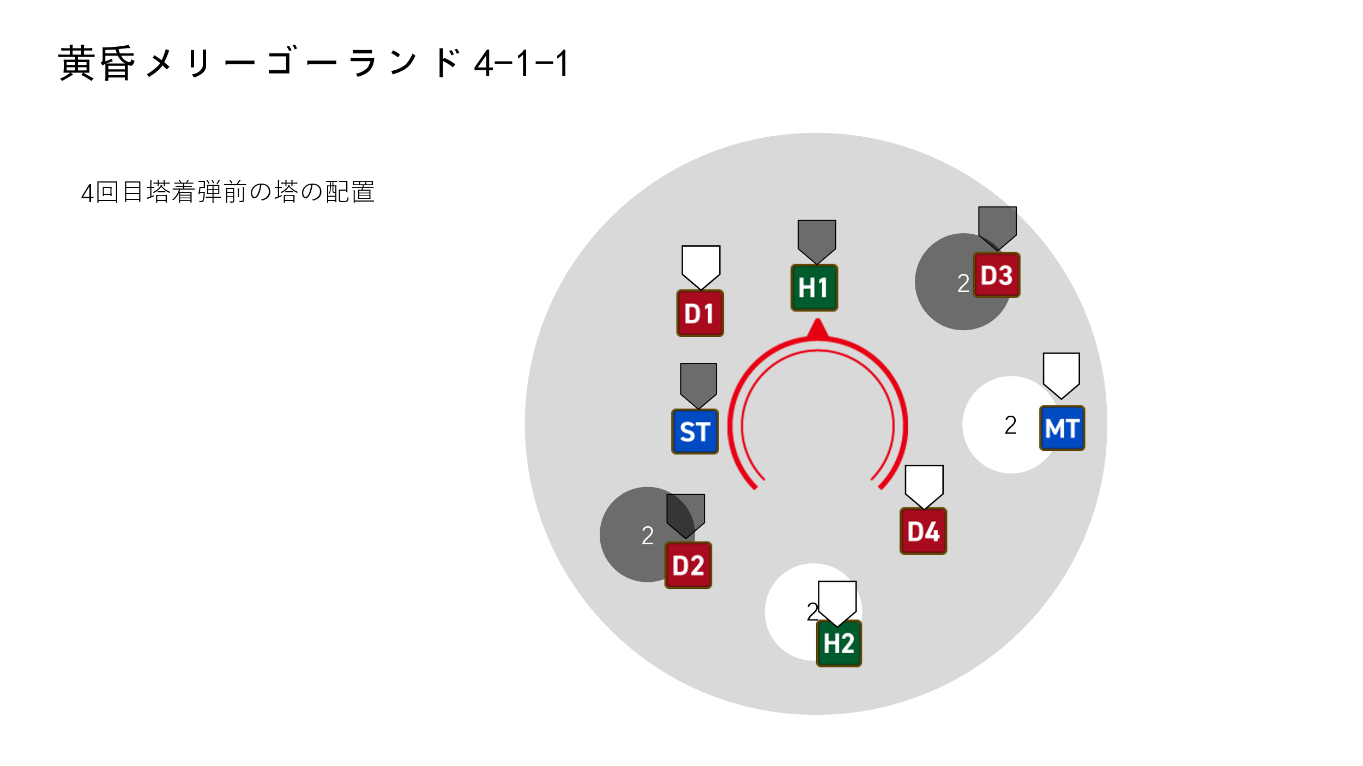
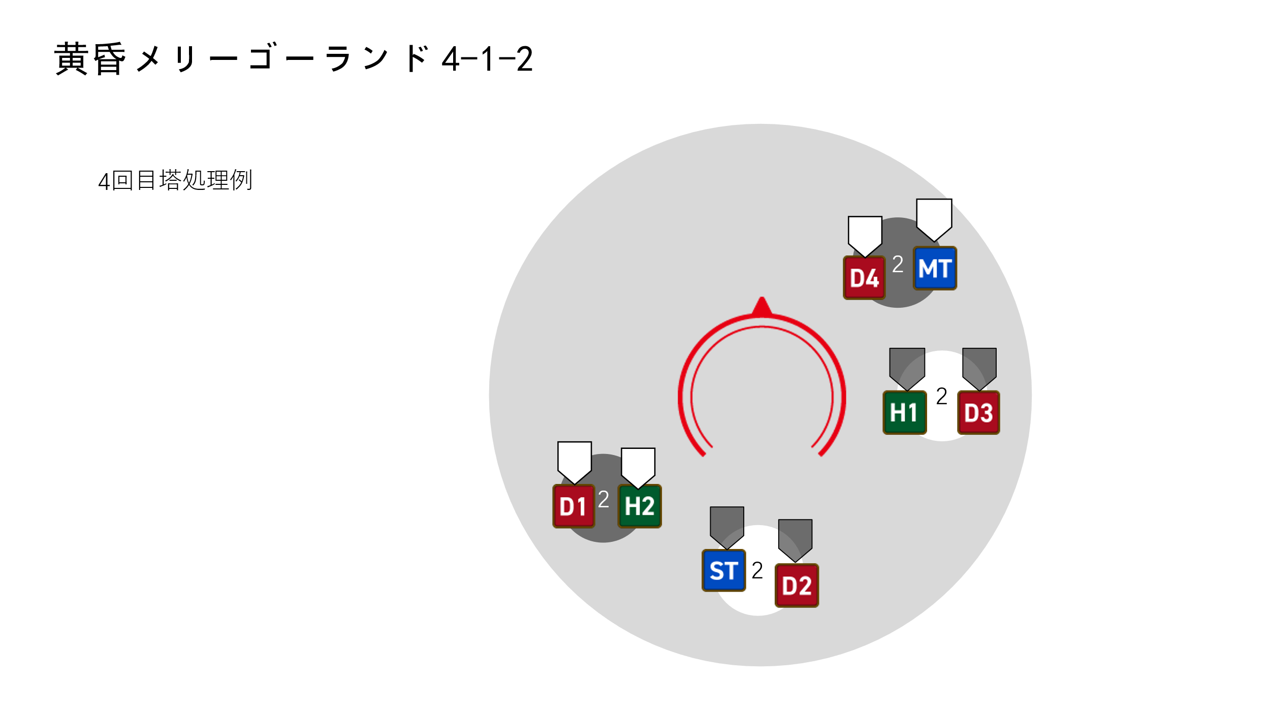
 | 阶段图示如图

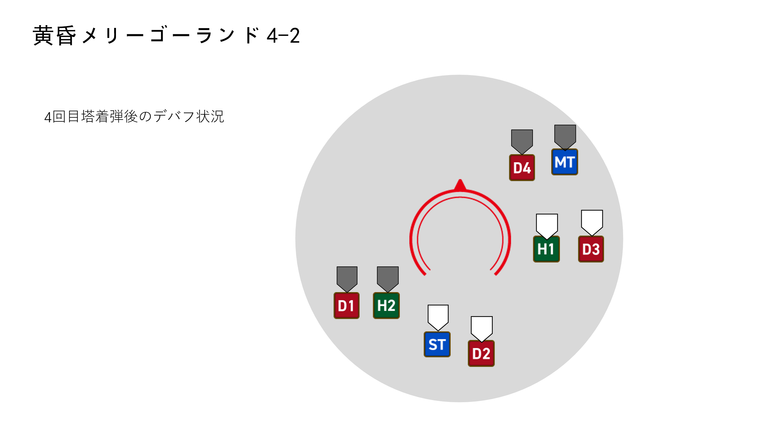

 | 【第五轮塔， 1个四人黑 + 1个四人白】
 | 第四轮塔判定后，在第四轮塔的配置基础上随机减少1个白塔1个黑塔，剩下的塔变成四人塔，即生成1黑1白共2个塔。

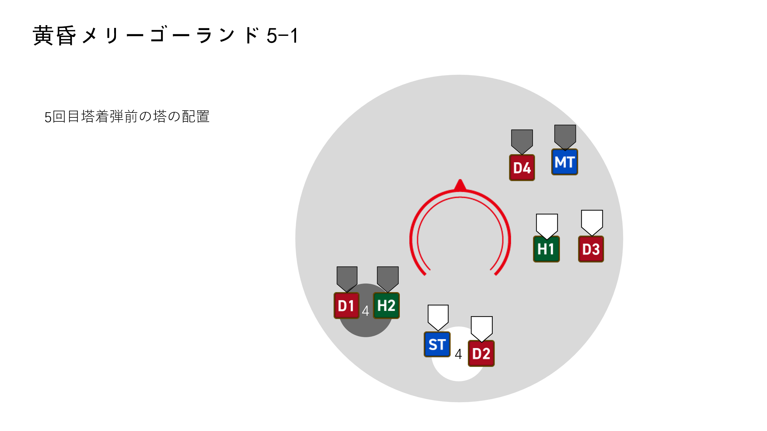
 | 阶段图示如图

 | 第五轮塔判定后，玩家两两靠近解除黑之命运、白之命运debuff
 | 随后boss读条急急如律令。全体AOE结束后机制结束。

 | 机制详细时间轴见表： |  | 关卡时间轴

本页内容结束 |  |  | 回到顶部

梦幻乐园
梦幻乐园

 | Boss读条梦幻乐园，读条时间5s。

 | 读条结束后，boss瞬移到场地中央，变得不可选中。
 | 本机制分成 列车突进 及 黑白塔 两部分同时进行，具体细则下述。

列车突进

 | Boss读条结束时，场地东南西北中随机一个方向外周出现传送门0
 | 同时所有玩家角色随机被点名1-8的序号。

 | 一段时间过后，列车由传送门0向1号玩家进行突进，对沿途造成距离衰减伤害（物理伤害）
 | 并对受到伤害的玩家附加30s物理易伤 |  |  |  | 物理易伤：受到所有物理伤害提高100倍，持续30s
 | 伤害判定的同时在1号玩家所在位置留下一个新传送门1。

 | 随后，列车由传送门1向2号玩家进行突进，对沿途造成距离衰减伤害并附带物理易伤（同上）
 | 伤害判定的同时在1号玩家所在位置留下一个新传送门2。

 | 后续3-8号玩家同理。即列车总共突进8次。

 | 列车距离衰减伤害细则如下图所示：

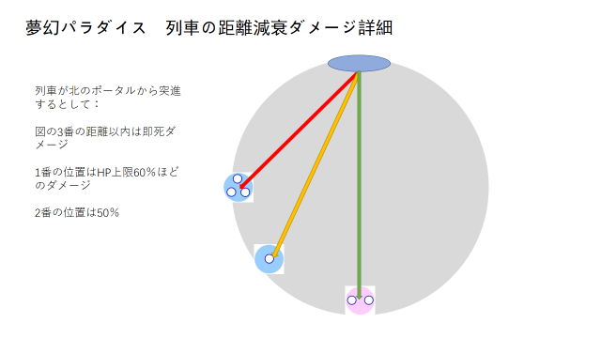

黑白塔

 | 以传送门0的位置为极坐标系90°方向（y轴正方向）：
 | 在（10，45°）及（10，225°）位置各出现1个四人黑塔（黑白塔细则详见 |  |  | 黄昏旋转木马

 | 4s后，在（10，0°）及（10，180°）位置各出现1个四人白塔。

 | 再4s后，在（10，-45°）及（10，135°）位置各出现1个四人黑塔。

 | 再4s后，在（10，-90°）及（10，90°）位置各出现1个四人白塔。

 | 即每一轮出现2个四人塔，总共四轮。
 | 塔的配置如下图所示：
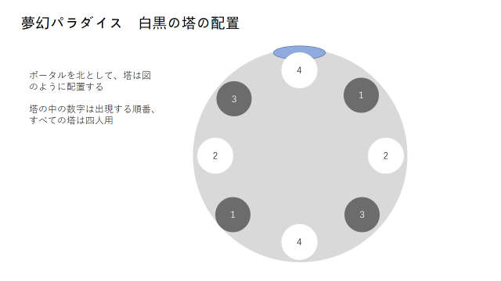

机制整体流程图示

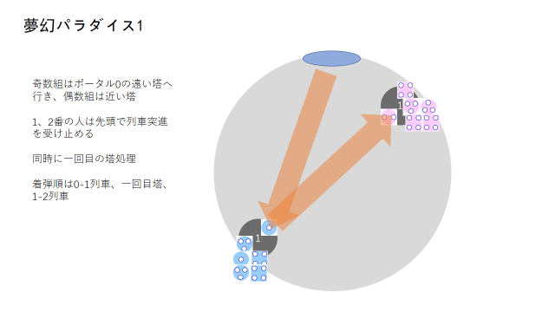
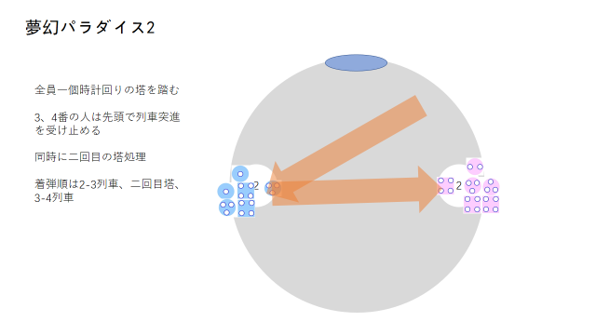

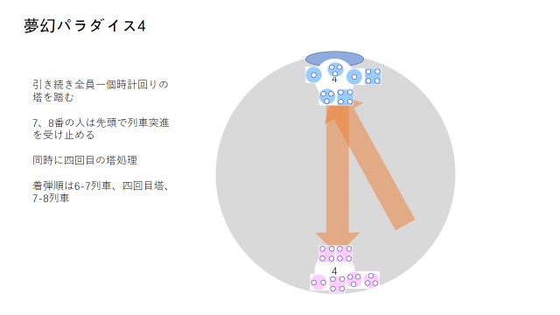
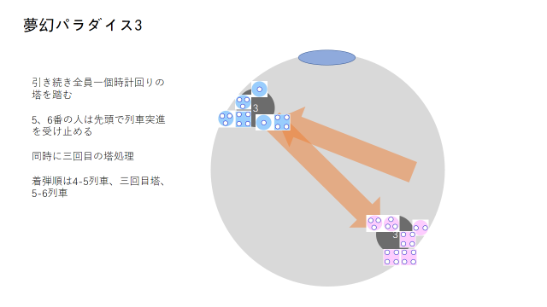

机制时间轴

 | 详见： | 关卡时间轴

本页内容结束 |  |  | 回到顶部

